W (3)
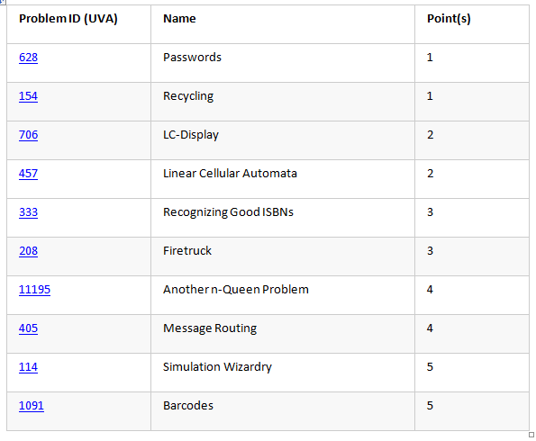
W3-Assignment | 628 | 154 | 706 | 457 | 333 | 208 | 11195 | 405 | 114 | 1091 | Total
Nguyễn Ngọc Cường |  |  |  |  |  |  |  |  |  |  | 0
Nguyễn Vũ Minh Duy |  |  |  |  |  |  |  |  |  |  | 0
Vũ Nguyễn Khánh | 1 | 1 |  |  |  |  | 4 |  |  | 5 | 11
Nguyễn Vũ Đăng Khoa |  |  |  |  |  |  |  |  |  |  | 0
Bùi Đăng Khoa | 1 | 1 | 2 | 2 | 3 | 3 |  |  |  |  | 12
Trần Bảo Lợi |  |  |  |  |  |  |  |  |  |  | 0
Nguyễn Đức Mạnh |  |  |  |  |  |  |  |  |  |  | 0
Khấu Đặng Nhật Minh |  |  |  |  |  |  |  |  |  |  | 0
Vũ Minh Tâm |  |  |  |  |  |  |  |  |  |  | 0

